COVERS
FOTO CATALOGO | CATALOG ORDER | GROUP | LINE | Picture or cad | Group Name | Style Number | Style Name | Category | Descripción español | Description ingles | Cuidado de la prenda en español | cuidado de la prenda en inglés | Principal Color | Color Principal | E-Commerce Colors | E-Commerce Colores | Code | MULTIWAYS | 4 Way | 2 Ways | Catalog Composition | Sizes | MEASURES | Whsl (Usd) | Msrp (Usd) | Canadian Dolar Whsl | Canadian Dolar Msrp
 |  | N/A | COVERS | 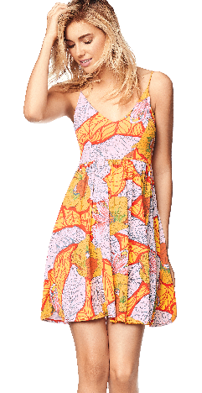 | Hello summer | 1539CSD01 | FARRH'S PARTY | SHORT DRESS | *Vestido corto con espalda descubierta *Cargaderas ajustables *Corte en copas | *Short Dress *Sleeveless *Elastic Below The Cups And Back *Adjustable Straps | *Preferiblemente lavar a mano y con jabon suave. *No lavar a altas temperaturas *No usar lavado en seco. *No retorcer para escurrir. Lavar al revés. *No usar blanquiador. *No lavar en agua caliente. * no usar vinagre. | *Do not Machine wash at temperatures *Do not use dryer *Do not wring Line dry *Steam and turn inside out *Do not bleach *Do not use hot water *Do not use vinegar | Orange | Naranja | Orange | Naranja | 800 | N/A | N/A | N/A | Nylon/knit | S-M-L
 |  | N/A | COVERS | 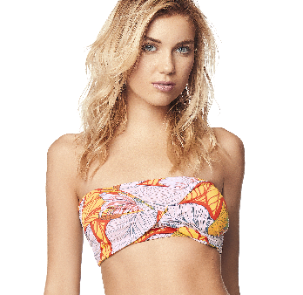 | Hello summer | 1540CCT01 | TOTALLY TUBULAR | CROP TOP | *Top strapless *Copa tipo pañoleta libre *Top elástico *Multi funcion | *Scarf crop top *Sleveeless *Front knot detail. *Smocked at back *Multiways | *Preferiblemente lavar a mano y con jabon suave. *No lavar a altas temperaturas *No usar lavado en seco. *No retorcer para escurrir. Lavar al revés. *No usar blanquiador. *No lavar en agua caliente. * no usar vinagre. | *Do not Machine wash at temperatures *Do not use dryer *Do not wring Line dry *Steam and turn inside out *Do not bleach *Do not use hot water *Do not use vinegar | Orange | Naranja | Orange | Naranja | 800 | * | N/A | N/A | Nylon/knit | S-M-L
 |  | N/A | COVERS | 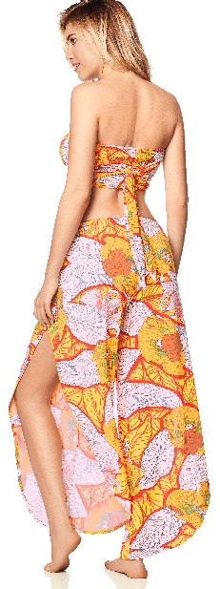 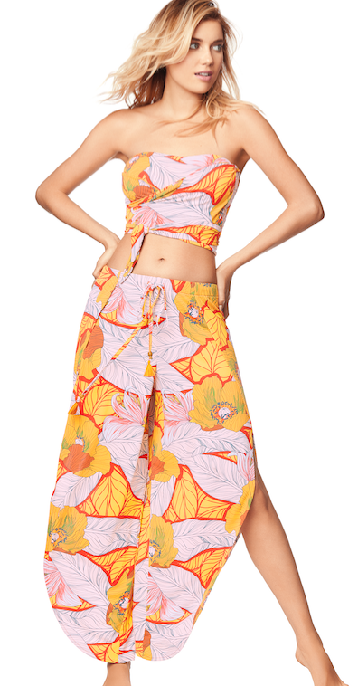 | Hello summer | 1541CPA01 | FLOWER POWER | PANTS | In knit crepe these slouchy lounge pants featuring statement slit detailing in front. *tassale dateil on sttrings | *Pantalón con abertura en laterales *Pretina elástica *Pretina regulable | *Preferiblemente lavar a mano y con jabon suave. *No lavar a altas temperaturas *No usar lavado en seco. *No retorcer para escurrir. Lavar al revés. *No usar blanquiador. *No lavar en agua caliente. * no usar vinagre. | *Do not Machine wash at temperatures *Do not use dryer *Do not wring Line dry *Steam and turn inside out *Do not bleach *Do not use hot water *Do not use vinegar | Orange | Naranja | Orange | Naranja | 800 | N/A | N/A | N/A | Nylon/knit | S-M-L
 |  | N/A | COVERS |  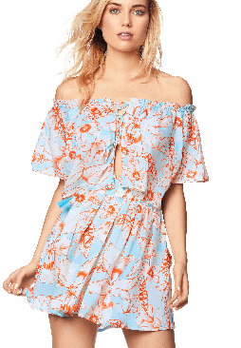 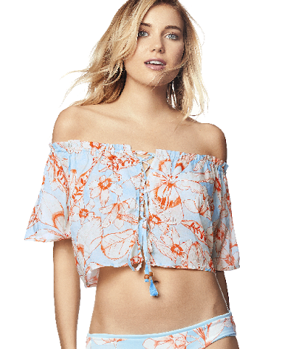 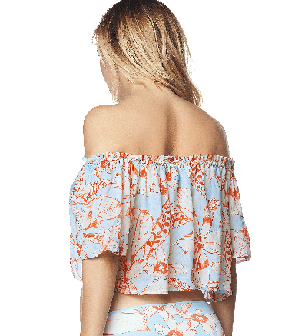 | Hello summer | 1542CCT01 | NOW AND LATER | CROP TOP | *CROP TOP *BACK LACE-UP TIE CLOSURE *2 WAYS | *Crop top sin hombros *Regulable *Escote elástico *2 formas | *Preferiblemente lavar a mano y con jabon suave. *No lavar a altas temperaturas *No usar lavado en seco. *No retorcer para escurrir. Lavar al revés. *No usar blanquiador. *No lavar en agua caliente. * no usar vinagre. | *Do not Machine wash at temperatures *Do not use dryer *Do not wring Line dry *Steam and turn inside out *Do not bleach *Do not use hot water *Do not use vinegar | Lt/Pastel Blue | Azul Claro/Pastel | Blue | Azul | 450 | N/A | N/A | * | Viscose /Woven | S-M-L
 |  | N/A | COVERS | 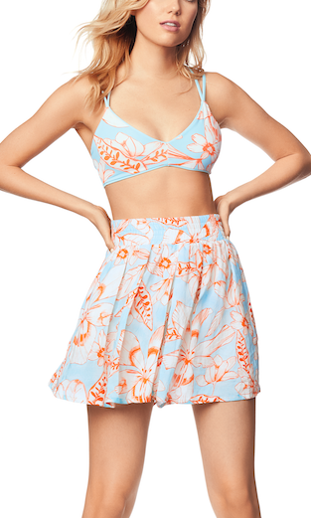 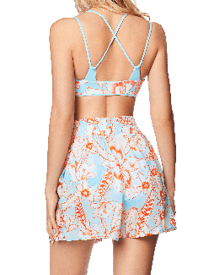 | Hello summer | 1543CSH01 | FANTASY ISLAND | SHORT | *Palazzo short *Elastic Waistband | Short fluido con pretina ancha | *Preferiblemente lavar a mano y con jabon suave. *No lavar a altas temperaturas *No usar lavado en seco. *No retorcer para escurrir. Lavar al revés. *No usar blanquiador. *No lavar en agua caliente. * no usar vinagre. | *Do not Machine wash at temperatures *Do not use dryer *Do not wring Line dry *Steam and turn inside out *Do not bleach *Do not use hot water *Do not use vinegar | Lt/Pastel Blue | Azul Claro/Pastel | Blue | Azul | 450 | N/A | N/A | N/A | Viscose /Woven | S-M-L
 |  | N/A | COVERS | 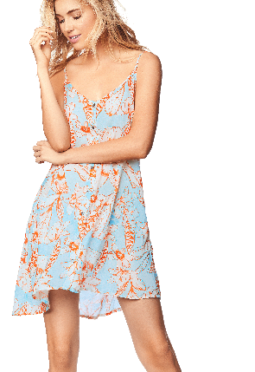 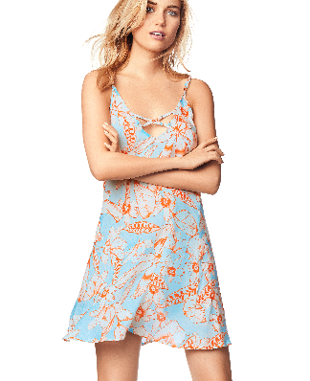 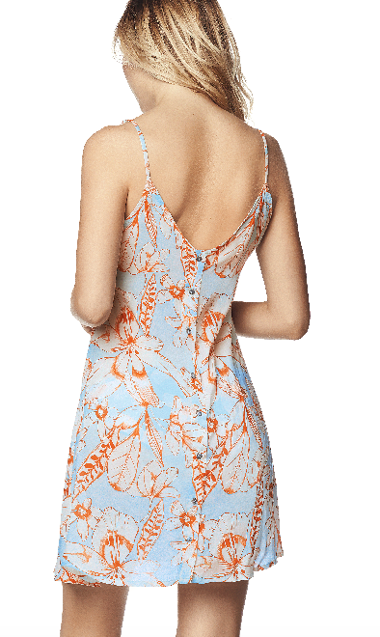 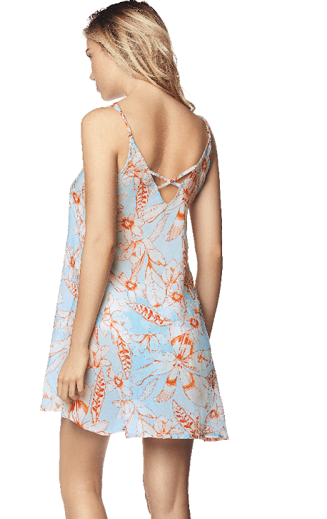 | Hello summer | 1544CSD01 | GET REAL | SHORT DRESS | *Short Dress *Round Neckline *Sleeveless *Adjustable Straps | *Vestido corto *Escote en "V" *Cargaderas Regulabres *Tiras cruzadas decorativas *Detalle de botones fijos | *Preferiblemente lavar a mano y con jabon suave. *No lavar a altas temperaturas *No usar lavado en seco. *No retorcer para escurrir. Lavar al revés. *No usar blanquiador. *No lavar en agua caliente. * no usar vinagre. | *Do not Machine wash at temperatures *Do not use dryer *Do not wring Line dry *Steam and turn inside out *Do not bleach *Do not use hot water *Do not use vinegar | Lt/Pastel Blue | Azul Claro/Pastel | Blue | Azul | 450 | N/A | N/A | * | Viscose /Woven | S-M-L

